인터페이스 정의서
인터페이스 정의서
사 업 명 |  | 올바로시스템 연계 고도화 구축 |  |  |  |  |  | 문서번호 | API-IFR-인터페이스정의서
과 업 명 |  | Open API 개선 과업 |  |  |  |  |  | 문 서 명 | 인터페이스 정의서
작 성 자 |  | 박 상 태 |  |  |  |  |  | 작 성 일 | 2020-07-03

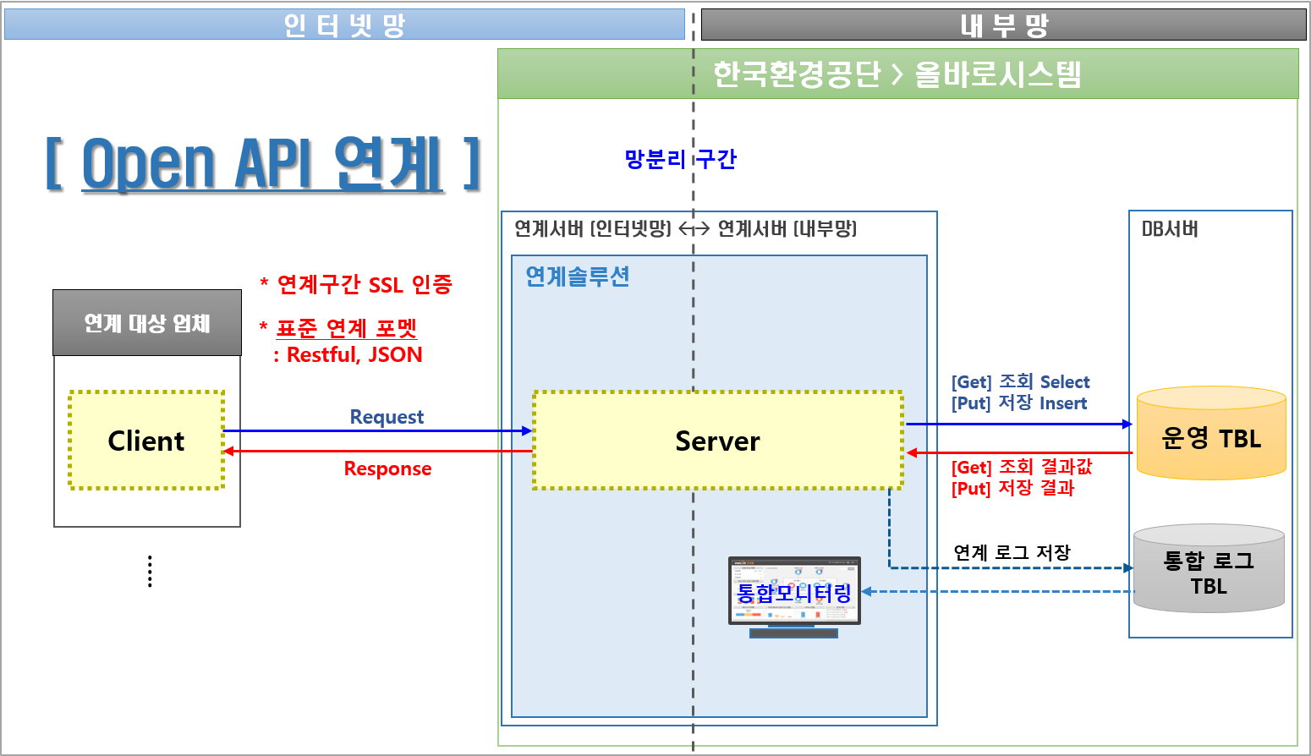

No | 정보연계 ID | 업체 구분 | 인터페이스 방식 | 인터페이스 요청 형식 | 인터페이스 ID | 인터페이스 한글명 | 연계기관 | 송신시스템 | 수신시스템 | 내외부망 구분 | Open API 요청주기 | 데이터 범위 | 업체구분 코드 | 비고
0 | API-IFR-CG-000 | 공통 | Open API | GET | T100_3001_00 | 공지사항 조회/회신 | 페기물업체 | 페기물업체 자체시스템 | 환경공단 올바로시스템 | 인터넷망 | 매일 3회 07:00, 12:00, 19:00 이후 | 전체 | CMMN
1 | API-IFR-CG-001 | 공통 | Open API | GET | T100_3001_02 | 공통 코드 조회/회신 | 페기물업체 | 페기물업체 자체시스템 | 환경공단 올바로시스템 | 인터넷망 | 매일요일 00:00 이후 | 전체 | CMMN
2 | API-IFR-EG-001 | 배출자 | Open API | GET | T200_4001_01 | 배출자_배출 및 처리계획 조회/회신 | 페기물업체 | 페기물업체 자체시스템 | 환경공단 올바로시스템 | 인터넷망 | 매일 03:40 이후 | 신규, 전체 | EMIS
3 | API-IFR-EG-002 | 배출자 | Open API | GET | T200_4001_05 | 배출자_업체정보 조회/회신 | 페기물업체 | 페기물업체 자체시스템 | 환경공단 올바로시스템 | 인터넷망 | 매일 03:41 이후 | 전체 | EMIS
4 | API-IFR-EG-003 | 배출자 | Open API | GET | T200_4001_06 | 배출자_차량정보 조회/회신 | 페기물업체 | 페기물업체 자체시스템 | 환경공단 올바로시스템 | 인터넷망 | 매일 03:42 이후 | 신규, 전체 | EMIS
5 | API-IFR-EG-004 | 배출자 | Open API | GET | T200_4001_08 | 배출자_인계번호 조회/회신 | 페기물업체 | 페기물업체 자체시스템 | 환경공단 올바로시스템 | 인터넷망 | 매일 3회 07:00, 12:00, 19:00 이후 | 신규, 전체 | EMIS
6 | API-IFR-EG-005 | 배출자 | Open API | GET | T200_4001_09 | 배출자_인계서 정보 조회/회신 | 페기물업체 | 페기물업체 자체시스템 | 환경공단 올바로시스템 | 인터넷망 | 매일 3회 07:00, 12:00, 19:00 이후 | 신규, 전체 | EMIS
7 | API-IFR-EG-006 | 배출자 | Open API | GET | T200_4001_10 | 배출자_발생량 및 자가처리내역 조회/회신 | 페기물업체 | 페기물업체 자체시스템 | 환경공단 올바로시스템 | 인터넷망 | 매일 03:44 이후 | 신규, 전체 | EMIS
9 | API-IFR-EG-008 | 배출자 | Open API | GET | T200_4001_12 | 배출자_오류 인계서 정보 조회/회신 | 페기물업체 | 페기물업체 자체시스템 | 환경공단 올바로시스템 | 인터넷망 | 매일 08:00 이후 | 신규, 전체 | EMIS
10 | API-IFR-EP-001 | 배출자 | Open API | PUT | T200_5001_01 | 배출자_인계서 정보 수집/결과회신 | 페기물업체 | 페기물업체 자체시스템 | 환경공단 올바로시스템 | 인터넷망 | 수시 | 1건 | EMIS
11 | API-IFR-EP-002 | 배출자 | Open API | PUT | T200_5001_02 | 배출자_발생량 및 자가처리내역 수집/결과회신 | 페기물업체 | 페기물업체 자체시스템 | 환경공단 올바로시스템 | 인터넷망 | 수시 | 1건 | EMIS
12 | API-IFR-TG-001 | 운반자 | Open API | GET | T300_4001_05 | 운반자_업체정보 조회/회신 | 페기물업체 | 페기물업체 자체시스템 | 환경공단 올바로시스템 | 인터넷망 | 매일 03:45 이후 | 전체 | TRAN
14 | API-IFR-TG-003 | 운반자 | Open API | GET | T300_4001_12 | 운반자_오류 인계서 정보 조회/회신 | 페기물업체 | 페기물업체 자체시스템 | 환경공단 올바로시스템 | 인터넷망 | 매일 08:10 이후 | 신규, 전체 | TRAN
15 | API-IFR-TG-004 | 운반자 | Open API | GET | T300_4001_20 | 운반자_인계서(배출자) 정보 조회/회신 | 페기물업체 | 페기물업체 자체시스템 | 환경공단 올바로시스템 | 인터넷망 | 매일 3회 07:00, 12:00, 19:00 이후 | 신규, 전체 | TRAN
16 | API-IFR-TG-005 | 운반자 | Open API | GET | T300_4001_21 | 운반자_인계서 정보 조회/회신 | 페기물업체 | 페기물업체 자체시스템 | 환경공단 올바로시스템 | 인터넷망 | 매일 3회 07:00, 12:00, 19:00 이후 | 신규, 전체 | TRAN
17 | API-IFR-TG-006 | 운반자 | Open API | GET | T300_4001_34 | 운반자_차량정보 조회/회신 | 페기물업체 | 페기물업체 자체시스템 | 환경공단 올바로시스템 | 인터넷망 | 매일 03:46 이후 | 신규, 전체 | TRAN
18 | API-IFR-TP-001 | 운반자 | Open API | PUT | T300_5001_01 | 운반자_인계서 정보 수집/결과회신 | 페기물업체 | 페기물업체 자체시스템 | 환경공단 올바로시스템 | 인터넷망 | 수시 | 1건 | TRAN
19 | API-IFR-MG-001 | 처리자 | Open API | GET | T400_4001_05 | 처리자_업체정보 조회/회신 | 페기물업체 | 페기물업체 자체시스템 | 환경공단 올바로시스템 | 인터넷망 | 매일 03:47 이후 | 신규, 전체 | TRTM
21 | API-IFR-MG-003 | 처리자 | Open API | GET | T400_4001_12 | 처리자_오류 인계서 정보 조회/회신 | 페기물업체 | 페기물업체 자체시스템 | 환경공단 올바로시스템 | 인터넷망 | 매일 08:20 이후 | 신규, 전체 | TRTM
24 | API-IFR-MG-006 | 처리자 | Open API | GET | T400_4001_20 | 처리자_인계서(배출자) 정보 조회/회신 | 페기물업체 | 페기물업체 자체시스템 | 환경공단 올바로시스템 | 인터넷망 | 매일 3회 07:00, 12:00, 19:00 이후 | 신규, 전체 | TRTM
25 | API-IFR-MG-007 | 처리자 | Open API | GET | T400_4001_21 | 처리자_인계서 정보 조회/회신 | 페기물업체 | 페기물업체 자체시스템 | 환경공단 올바로시스템 | 인터넷망 | 매일 3회 07:00, 12:00, 19:00 이후 | 신규, 전체 | TRTM
26 | API-IFR-MG-008 | 처리자 | Open API | GET | T400_4001_22 | 처리자_처리실적 정보 조회/회신 | 페기물업체 | 페기물업체 자체시스템 | 환경공단 올바로시스템 | 인터넷망 | 매일 3회 07:00, 12:00, 19:00 이후 | 신규, 전체 | TRTM
27 | API-IFR-MG-009 | 처리자 | Open API | GET | T400_4001_35 | 처리자_차량정보 조회/회신 | 페기물업체 | 페기물업체 자체시스템 | 환경공단 올바로시스템 | 인터넷망 | 매일 03:48 이후 | 신규, 전체 | TRTM
28 | API-IFR-MP-001 | 처리자 | Open API | PUT | T400_5001_01 | 처리자_인계서 정보 수집/결과회신 | 페기물업체 | 페기물업체 자체시스템 | 환경공단 올바로시스템 | 인터넷망 | 수시 | 1건 | TRTM | 연계 인터페이스에서, 기존 T400_3001_01이 삭제 됨
29 | API-IFR-MP-002 | 처리자 | Open API | PUT | T400_5001_02 | 처리자_처리실적 정보 수집/결과회신 | 페기물업체 | 페기물업체 자체시스템 | 환경공단 올바로시스템 | 인터넷망 | 수시 | 1건 | TRTM
30 | API-IFR-MP-003 | 처리자 | Open API | PUT | T400_5001_01 | 처리자_인계서 및 계량증명 정보 수집/결과회신 | 페기물업체 | 페기물업체 자체시스템 | 환경공단 올바로시스템 | 인터넷망 | 수시 | 1건 | TRTM | 기존 T400_3002_01이 T400_5001_01로 변경 됨
공통코드 정의

